L II 9 - j19 SH
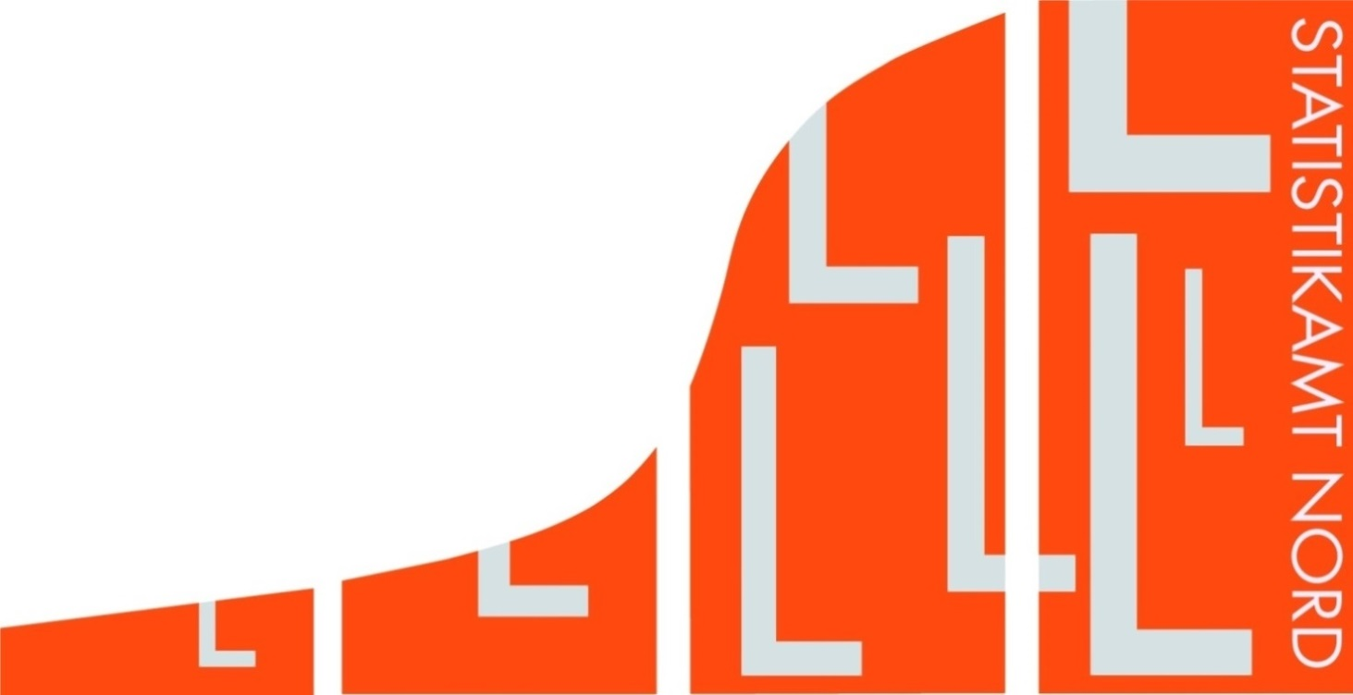
Statistisches Amt
für Hamburg und Schleswig-Holstein

 |  | STATISTISCHE BERICHTE
 |  | Kennziffer: L II 9 - j 19 SH

Schlüsselzuweisungen in Schleswig-Holstein
 | 2019

 |  |  | Herausgegeben am: 25. Juli 2019

Erläuterungen
Erläuterungen
Die Berechnung und Festsetzung des kommunalen Finanzausgleichs in Schleswig-Holstein erfolgt durch das für Inneres zuständige Ministerium. Rechts-grundlage ist das Gesetz über den kommunalen Finanzausgleich in Schleswig-Holstein (Finanzaus-gleichsgesetz - FAG), verkündet als Artikel 1 des Gesetzes zur Neuordnung des kommunalen Finanz-ausgleichs vom 10. Dez. 2014 (GVOBl. S. 473), in der jeweils gültigen Fassung. Das Verfahren zur Ermittlung der Schlüsselzuweisungen wird in § 4 Absatz 1 des Finanzausgleichsgesetzes beschrie-ben.
Das Statistikamt Nord stellt dafür folgende Grund-daten bereit:
Istaufkommen der Grundsteuer A (land- und forst-wirtschaftliche Betriebe), der Grundsteuer B (sonstige Grundstücke) und der Gewerbesteuer nach den Ergebnissen der vierteljährlichen Kas-senstatistik,
Hebesätze der Grundsteuer A, der Grundsteuer B und der Gewerbesteuer,
Gemeindeanteile an den Gemeinschaftsteuern (Einkommen- und Umsatzsteuer),
Zuweisungen aus dem Familienleistungsaus-gleich.
Zeitlicher Bezug
Für die vom Statistikamt Nord übermittelten Grund-daten ist der Bezugszeitraum der 1. Juli des vorver-gangenen Jahres bis zum 30. Juni des vergangenen Jahres. Es werden die Hebesätze des vergangenen Jahres zugrunde gelegt.
Steuermessbetrag
Die Istaufkommen aus der Grundsteuer A, der Grundsteuer B und der Gewerbesteuer dividiert durch den jeweiligen Hebesatz des vergangenen Jahres ergeben den Steuermessbetrag. Falls eine Steuer nicht erhoben wird, wird der Steuermess-betrag vom für Inneres zuständigen Ministerium festgelegt (s. § 7 Abs. 3 und 4 FAG).
Nivellierungshebesätze
Die Nivellierungshebesätze orientieren sich an den gewogenen Durchschnittshebesätzen des Vorjahres für den kreisangehörigen Bereich (s. § 7 Abs. 2 FAG). Laut Haushaltserlass 2019 betragen sie für die Grundsteuer A und die Grundsteuer B jeweils 332 Prozent sowie für die Gewerbesteuer 335 Prozent minus dem Gewerbesteuerumlagesatz des vorvergangenen Jahres (68,5 Prozent).
Steuerkraftzahl
Die Steuerkraftzahlen für die Grundsteuer A, die Grundsteuer B und die Gewerbesteuer werden berechnet, indem der jeweilige Steuermessbetrag mit dem entsprechenden Nivellierungshebesatz multipliziert wird.
Steuerkraftmesszahl
Die Steuerkraftmesszahl (s. § 7 Abs. 1 FAG) einer Gemeinde ist die Summe der Steuerkraftzahlen der Grundsteuer A, der Grundsteuer B und der Gewerbe-steuer sowie des Gemeindeanteils an den Gemein-schaftsteuern und des Familienleistungsausgleichs nach § 25 FAG.
Finanzkraftmesszahl
Die Finanzkraftmesszahl ergibt sich aus der Summe der Steuerkraftmesszahl und der Gemeindeschlüs-selzuweisungen reduziert um die von den abundan-ten Gemeinden zu zahlende Finanzausgleichs-umlage.
Ermittlung der dem Finanzausgleich 2019 zugrunde liegenden Einwohnerzahl
Gemäß § 30 FAG gilt als Einwohnerzahl die vom Statistikamt Nord nach dem Stand vom 31. März des vergangenen Jahres fortgeschriebene Bevölkerung. Abweichend hiervon wird die durchschnittliche Einwohnerzahl nach dem Stand vom 31. März jeweils des vergangenen und der dem vergangenen Jahr vorhergehenden zwei Jahre angesetzt, wenn diese höher ist als die Einwohnerzahl vom 31. März des vergangenen Jahres.
Weitere Erläuterungen
Eine schematische Darstellung des kommunalen Finanzausgleichs in Schleswig-Holstein finden Sie auf Seite 9 dieses Berichts. Weitergehende Infor-mationen stellt das für Inneres zuständige Ministerium auf seiner Internetseite zur Verfügung.
https://www.schleswig-holstein.de/DE/Fachinhalte/K/kommunales/Finanzen/Finanzausgleich.html

Grafik 1.
Grafik 1. Schematische Darstellung des kommunalen Finanzausgleichs nach dem Finanzausgleichsgesetz in Schleswig-Holstein

 |  | Abrechnung anderer Finanzausgleichsjahre
Verbundgrundlage
für den KFA (§ 3 Abs. 2)
(= KFA-relevante Landesein- |  |  | Erhöhungen laut § 3 Abs. 1 für
nahmen) |  |  | - | Konsolidierungshilfen nach § 11 für die Jahre 2019 bis 2023
 |  |  | - | Zuweisungen für Infrastrukturlasten nach § 15 Abs. 4
bestehend aus |  |  | - | die Förderung von Frauenhäusern und Frauenberatungsstellen
- | Gemeinschaftsteuern |  |  | nach § 16
- | Landessteuern |  | - | die Förderung von Kindertageseinrichtungen und Tagespflege-
- | Kompensation Kraftfahrtsteuer |  |  | stellen nach § 18 für die Jahre 2017 bis 2020
- | Bundesergänzungszuweisungen
- | Länderfinanzausgleich
- | abzgl. Kürzungsbeträge

17,83 %

Finanzausgleichsmasse (§ 3)

 |  | Schlüsselzuweisungen (§ 4 Abs. 1)
Vorwegabzüge (§ 4 Abs. 2) für

- | Konsolidierungshilfen (§ 11)
- | Fehlbetragszuweisungen (§ 12)
- | Sonderbedarfszuweisungen
30,79 %
53,66 %
15,55 %
 | (§ 13)
- | Zuweisungen für Theater und
 | Orchester (§ 14)
- | Zuweisungen für Straßenbau
 | und weitere Infrastrukturlasten | Schlüsselzuweisungen an die Gemeinden zum Ausgleich unterschiedlicher Steuerkraft (§§ 5 - 8) | Schlüsselzuweisungen an die Kreise und kreisfreien Städte zum Ausgleich unterschiedlicher Umlagekraft und sozialer Lasten (§ 9) |  |  | Schlüsselzuweisungen an die Zentralen Orte zum Ausgleich übergemeindlicher Aufgaben (§ 10)
 | (§ 15)
- | Zuweisungen zur Förderung von
 | Frauenhäusern und Frauen-
 | beratungsstellen (§ 16)
- | Zuweisungen zur Förderung des
 | Büchereiwesens (§ 17)
- | Zuweisungen zur Förderung von
 | Kindertageseinrichtungen und
 | Tagespflegestellen (§ 18)
- | Zuweisungen für die
 | Verwaltungsakademie
 | Bordesholm (§ 18a)

50 %
56,3 %
43,7 %

50 %
Steuerkraftmesszahlen (§ 7) der Gemeinden |  | Finanzausgleichsumlage (§ 21) |  |  | An den Kreis, dem die abundante Gemeinde angehört (§ 21 Abs. 1) | Anteil der Ober- zentren | Anteil der anderen Zentralen Orte

zur Ermittlung
- | der Schlüsselzuweisungen
- | der Finanzausgleichsumlage

